入力方法
よこはま水辺レポートまとめシート入力方法
１ 集計用タブに①「調査した川の名前」②「橋名等（橋名のほか、公園や建物など調査場所の目印になるもの）」③「調査団体名」をそれぞれ入力
※調査団体名は結果公表の際に公表させていただきます。公表を希望しない場合は③を空欄にしてください。
空欄の場合は、公表されませんのでご注意ください。
２ 調査結果を入力（１～30人分の枠があります。枠が足らない場合は追加してください）
調査をしていない項目は空欄にしてください。
各人の調査結果を上から３～１の数字で入力（下図の赤枠が1人分）
３ ２で入力した内容が自動でレーダーチャート化されます。
入力が終わったらExcelファイルのまま下記アドレスにお送りください
提出先：横浜市みどり環境局水・土壌環境課
mk-mizu@city.yokohama.lg.jp
提出の際の注意事項
①シート内に個人情報は入力しないでください
②調査結果及び団体名はHP等で公表させていただきます。
③調査団体名は、記入いただいたものをそのまま公表
します。団体名の公表を希望されない場合は空欄で提出
してください。

①
②
③

ぷちレポートを実施した場合の入力方法
例：「①自然なすがた」の入力方法
ぷちレポート①「自然は多いですか？」の調査結果を入力
「◎」の場合：①に該当するすべての項目に「３」を入力
「○」の場合：①に該当するすべての項目に「２」を入力
「△」の場合：①に該当するすべての項目に「１」を入力
※集計用シートの①～⑤はぷちレポートのしつもん①～⑤と対応しています。

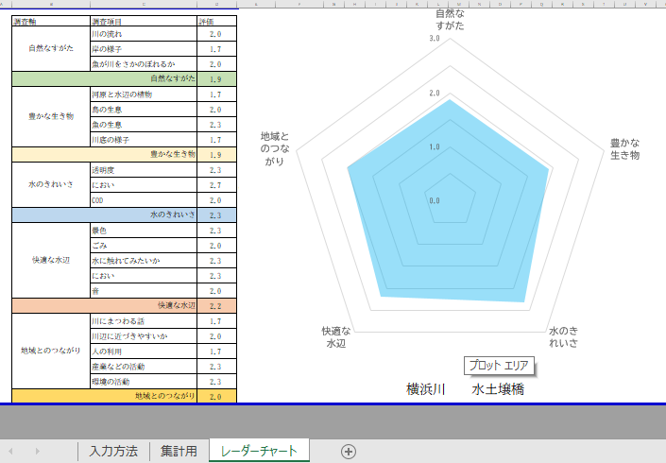

レーダーチャート
 | 評価
自然なすがた | 0.0
豊かな生き物 | 0.0
水のきれいさ | 0.0
快適な水辺 | 0.0
地域とのつながり | 0.0
調査軸 | 調査項目 | 評価
自然なすがた | 水の流れは豊ですか？ | #DIV/0!
 | 岸には自然が残っていますか？ | #DIV/0!
 | 魚が川尾さかのぼれるだろうか？ | #DIV/0!
自然なすがた |  | #DIV/0!
豊かな生き物 | 水辺に植物は生えていますか？ | #DIV/0!
 | 鳥や動物はいますか？ | #DIV/0!
 | 魚はいますか？ | #DIV/0!
 | 川底に生き物はいますか？ | #DIV/0!
豊かな生き物 |  | #DIV/0!
水のきれいさ | 水は透明ですか？ | #DIV/0!
 | 水はくさくないですか？ | #DIV/0!
 | 水はきれいですか？ | #DIV/0!
水のきれいさ |  | #DIV/0!
快適な水辺 | 川や周りの景色はきれいですか？ | #DIV/0!
 | ごみはありますか？ | #DIV/0!
 | 水に触れてみたいですか？ | #DIV/0!
 | どんなにおいを感じますか？ | #DIV/0!
 | どんな音が聞こえますか？ | #DIV/0!
快適な水辺 |  | #DIV/0!
地域とのつながり | 川にまつわる昔の話を聞いたことがありますか？ | #DIV/0!
 | 川辺には近づきやすいですか？ | #DIV/0!
 | 多くの人が利用していますか？ | #DIV/0!
 | 川の水を利用した産業活動はありますか？ | #DIV/0!
 | 川に関する環境活動は行われていますか？ | #DIV/0! | 0 | 0
地域とのつながり |  | #DIV/0!

